Sheet1
款号 | PO | 背面 | S | M | L | XL | XXL | 3XL | 总计
E9250AX | 1570643 | 有价格 | 50 | 95 | 95 | 50 | 50 | / | 340
 | 1570642 | 空白吊牌+QR | 24 | 48 | 48 | 24 | 24 |  | 168
 | 1578945 | 空白吊牌+QR | 23 | 46 | 69 | 69 | 46 | 23 | 276

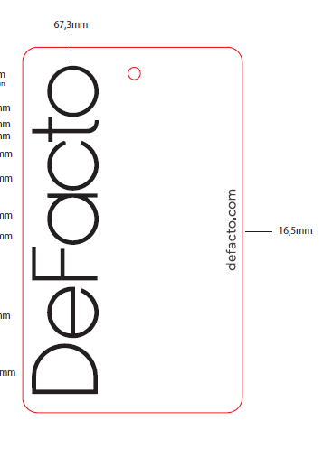
 |  |  |  |  |  | 款号 | 背面 | 总计
 |  |  |  |  |  | E9250AX | 有价格 | 340
 |  |  |  |  |  |  | 空白吊牌 | 444

 |  |  |  |  |  |  | QR | 444

